Foto 5-Alt
LAMPIRAN 1 | Nama Debitur | : | ENDRAYANA
FOTO OBYEK | Alamat Obyek | : | Jl. Petojo Sabangan IX
 |  |  | 0
 |  |  | #REF!

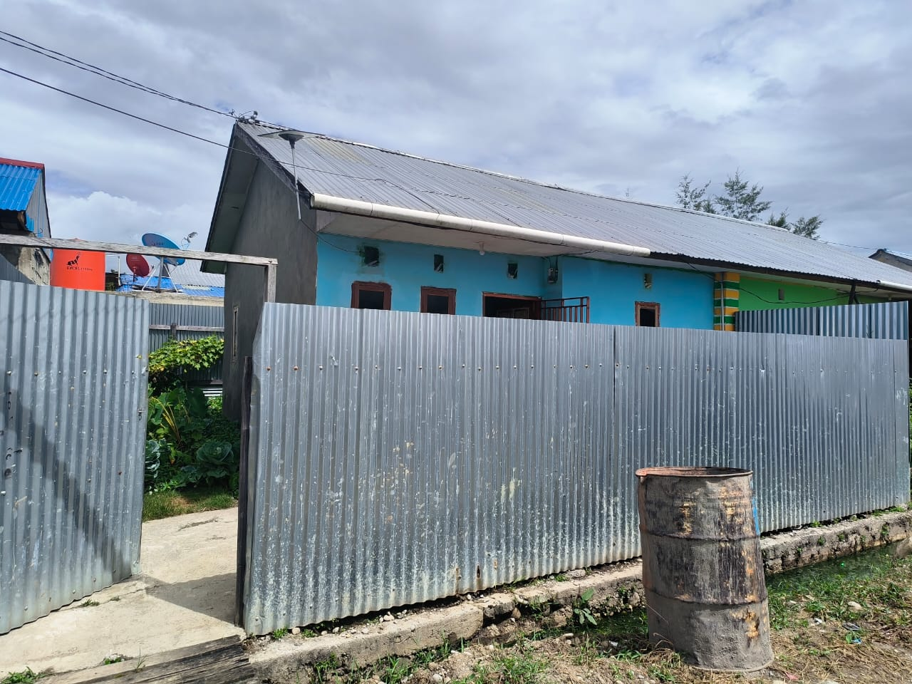
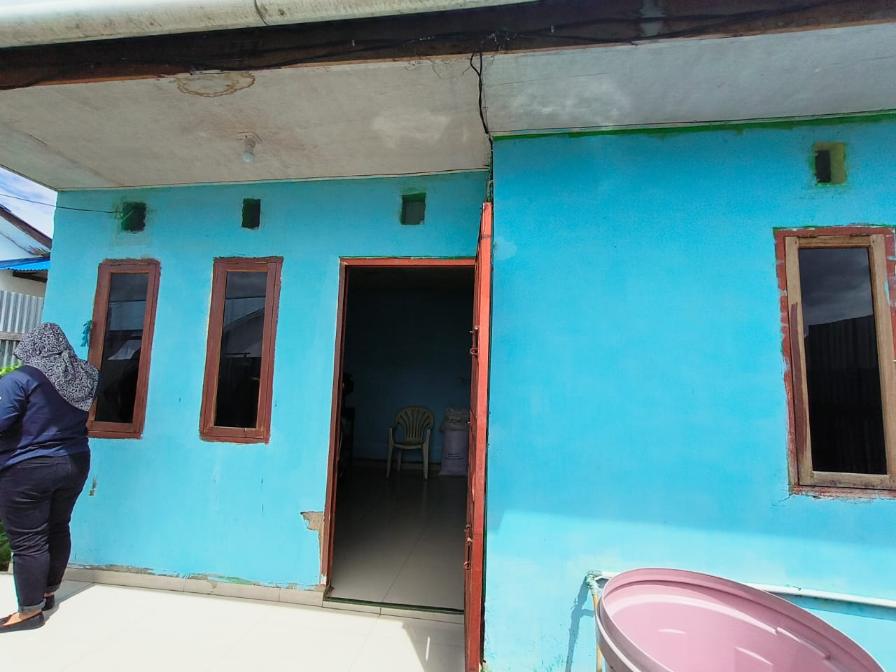

Tampak depan agunan

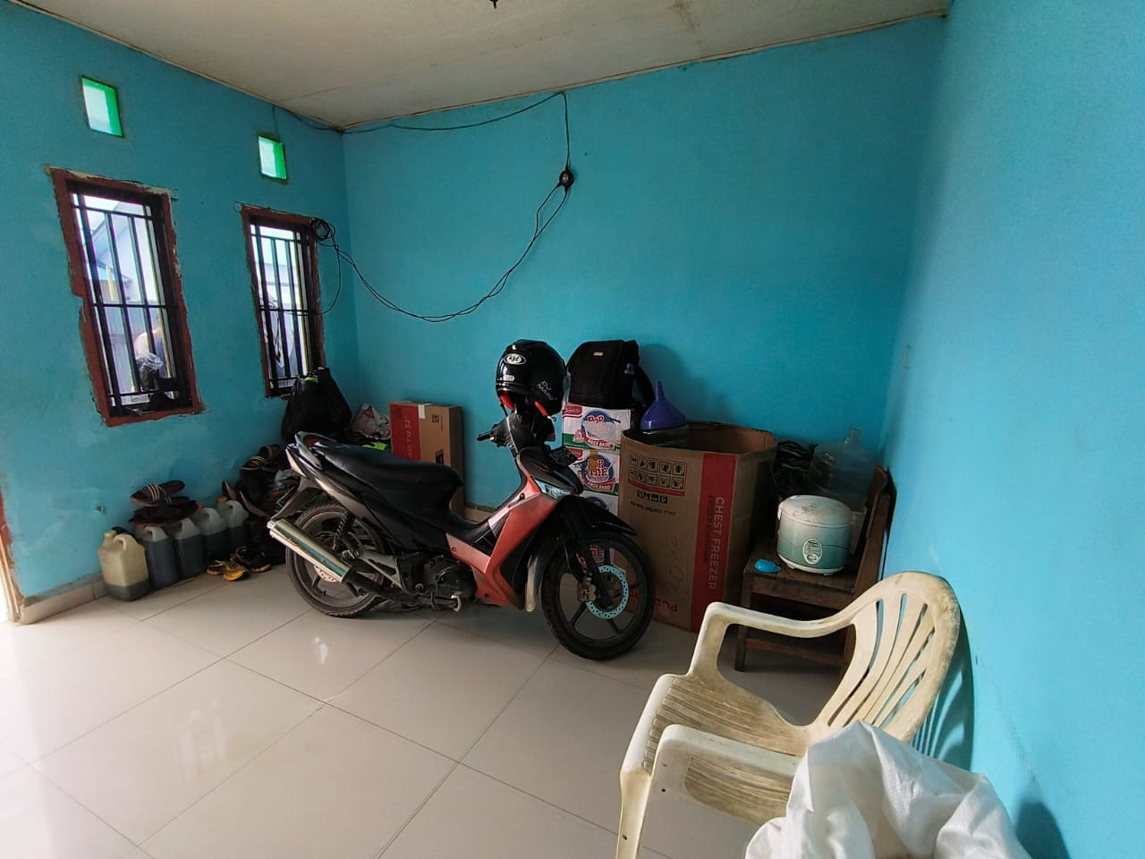
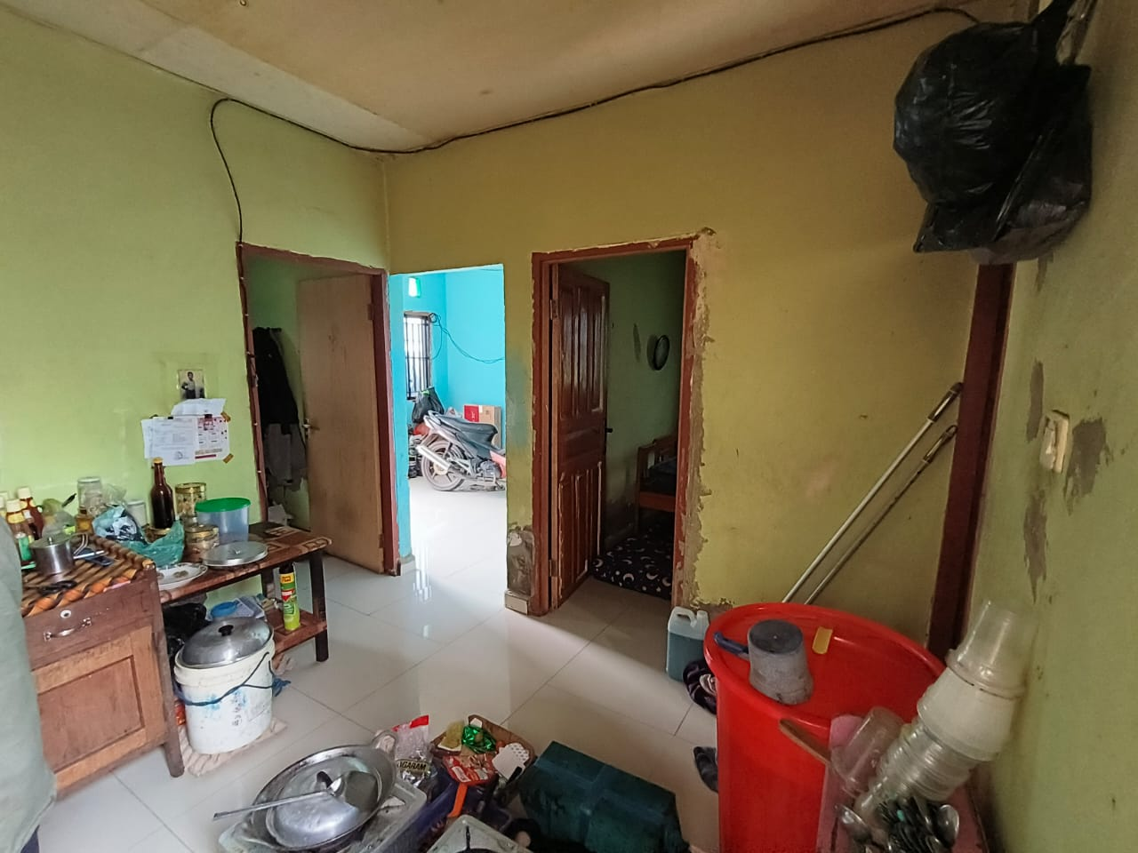

Tampak dalam agunan

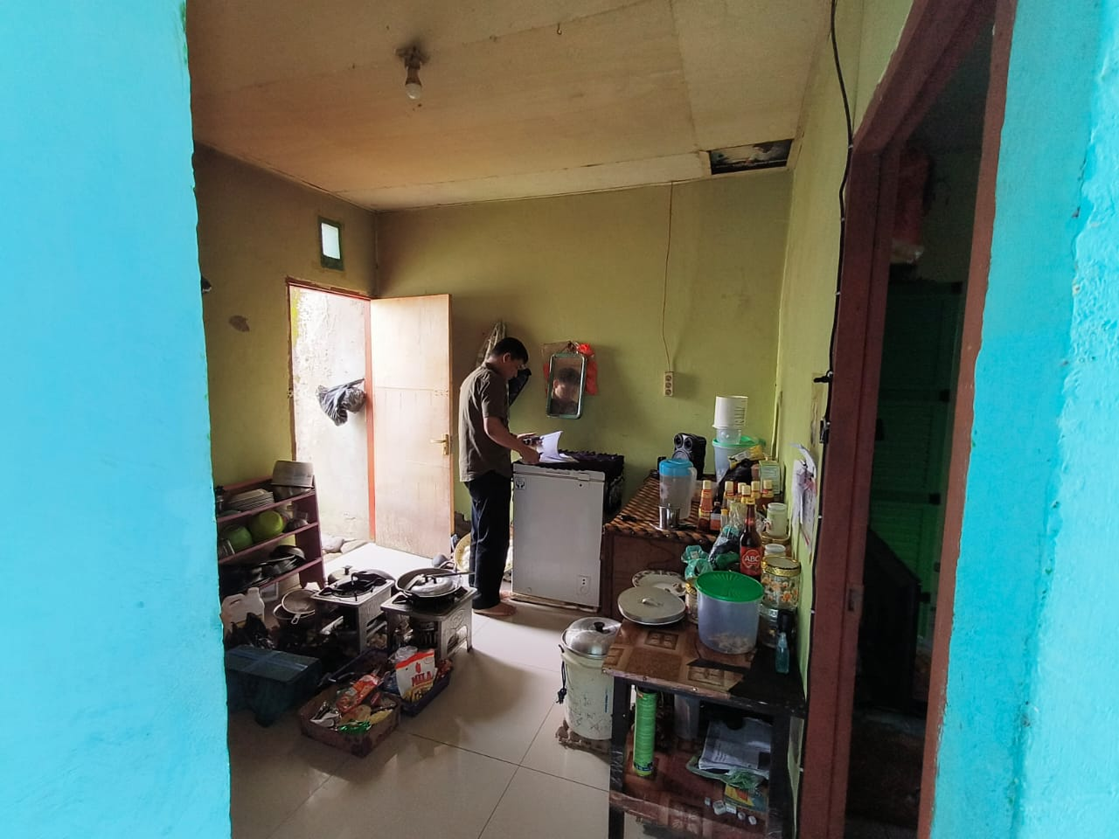
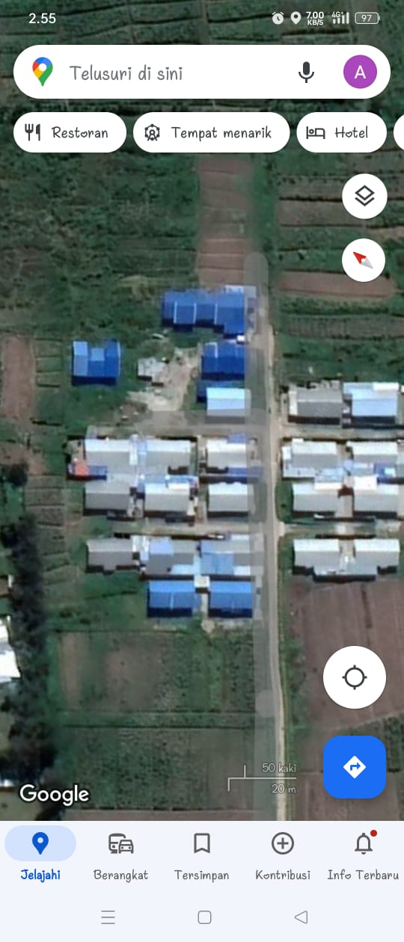

Tampak dalam agunan (Dapur)
Lokasi : -4.064348,138.921577

 |  |  |  | Lembar 5 dari 7

Peta & Denah 6
LAMPIRAN 2 |  |  | Nama Debitur | : | ENDRAYANA
PETA LOKASI & DENAH TANAH-BANGUNAN |  |  | Alamat Obyek | : | Jl. Petojo Sabangan IX
 |  |  |  |  | 0
 |  |  |  |  | #REF!

 | LAY OUT TANAH & BANGUNAN

 |  | Tanah |  |  |  | Bangunan

K. Mandi

R.Kamar 2
Dapur

R.Tamu
R.Kamar 1

Teras

 | PETA LOKASI

Lokasi Agunan
SHGB 02919/Hubikosi

SHM
No. 03018
Lokasi

 |  |  |  |  |  |  | Lembar 6 dari 6

